首页
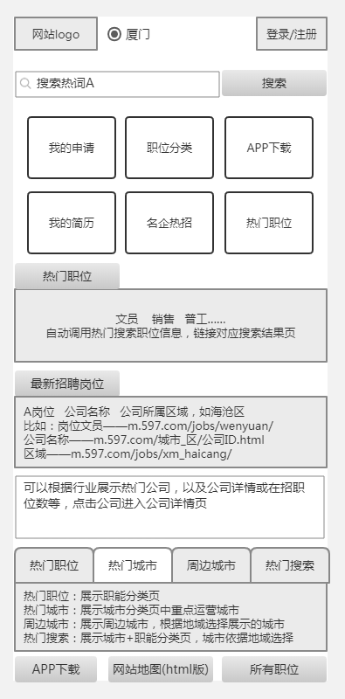

详情页
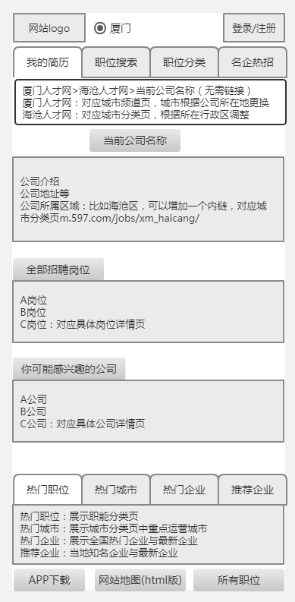
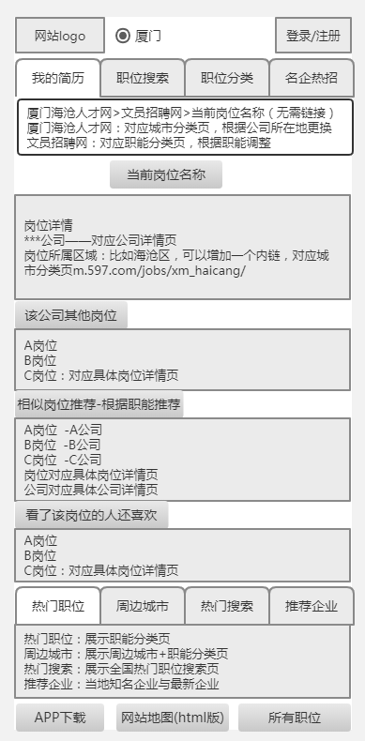
公司详情页 | 岗位详情页

职位分类页
职位分类页 | 具体职能筛选页
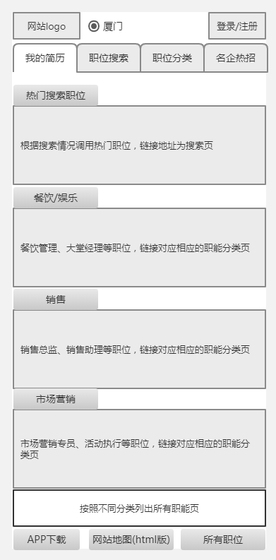
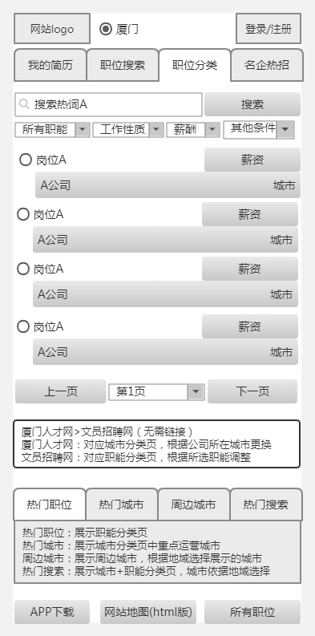

 |  | 搜索框--可选择公司/职位

 |  | 根据URL规范，仅职能、工作性质、城市-区的筛选是以目录形式URL，其他筛选条件用参数形式

 |  | 点击进入岗位详情页，公司名和城市无需在增加链接，选中岗位可直接申请或收藏岗位

 |  | 面包屑导航，增加职能招聘类关键词

搜索结果页
职位搜索页 | 按照条件筛选的搜索结果页与具体职位分类页一样，跳转的URL也相同 |  | 搜索关键词的搜索结果页，url建议m.597.com/search/?keyword=职位/公司
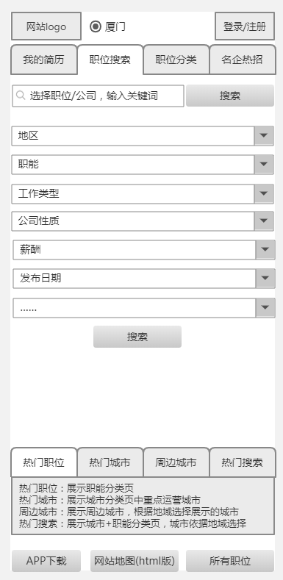
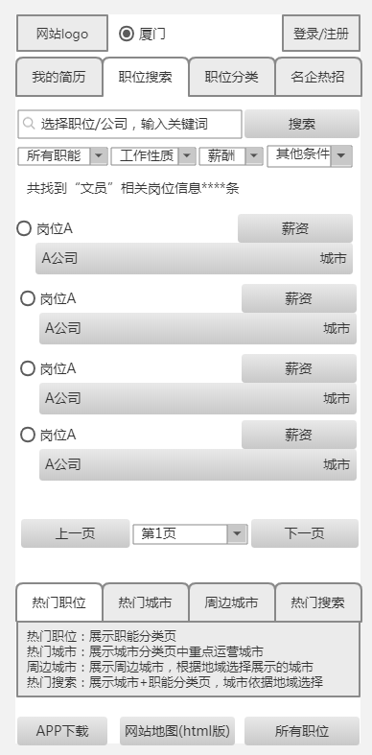

 |  | 搜索框--可选择公司/职位

 |  | 根据URL规范，仅职能、工作性质、城市-区的筛选是以目录形式URL，其他筛选条件用参数形式

 |  | 点击进入岗位详情页，公司名和城市无需在增加链接，选中岗位可直接申请或收藏岗位

 |  | 面包屑导航，增加职能招聘类关键词

